Sheet1
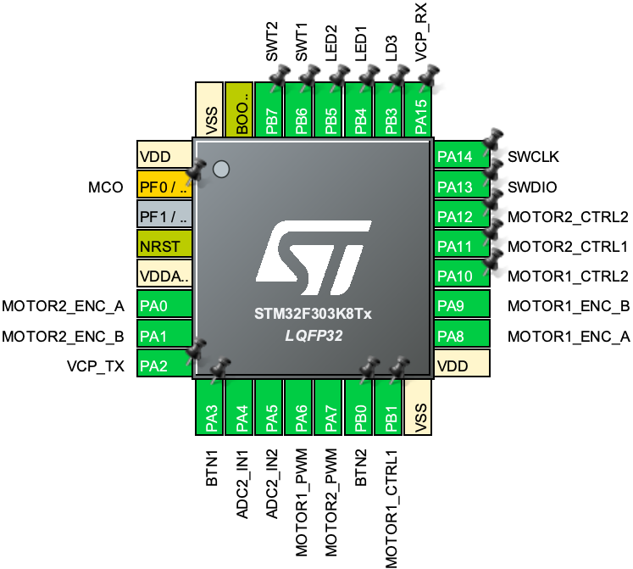
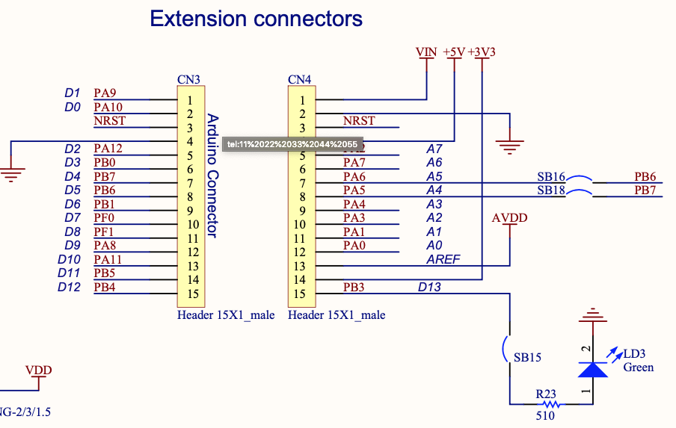
上面
CN3 |  |  |  | CN4
1 | D0 | PA9 | MOTOR1_ENC_B | 1 | VIN
2 | D1 | PA10 | MOTOR1_CTRL2 | 2 | GND
3 | NRST |  |  | 3 | NRST
4 | GND |  |  | 4 | +5V
5 | D2 | PA12 | MOTOR2_CTRL2 | 5 | PA2 | A7 | VCP_TX
6 | D3 | PB0 | BTN2 | 6 | PA7 | A6 | MOTOR2_PWM
7 | D4 | PB7 | SWT2 | 7 | PA6 | A5 | MOTOR1_PWM
8 | D5 | PB6 | - | 8 | PA5 | A4 | ADC2_IN2
9 | D6 | PB1 | MOTOR1_CTRL1 | 9 | PA4 | A3 | ADC2_IN1
10 | D7 | PF0 | MCO | 10 | PA3 | A2 | BTN1
11 | D8 | PF1 | SWT1 | 11 | PA1 | A1 | MOTOR2_ENC_B
12 | D9 | PA8 | MOTOR1_ENC_A | 12 | PA0 | A0 | MOTOR2_ENC_A
13 | D10 | PA11 | MOTOR2_CTRL1 | 13 | AVDD
14 | D11 | PB5 | LED2 | 14 | +3V3
15 | D12 | PB4 | LED1 | 15 | PB3 | D13 | LD3

